Cargador 966H1
IMAGEN | 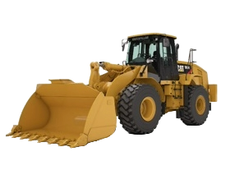

CAT 966H1

DATOS DEL EQUIPO
NUMERO DE REGISTRO |  | MI005439
EQUIPO |  | CATERPILLAR 966H1
NUMERO DE MOTOR |  | RSX16140
NUMERO DE SERIE |  | RYF00409
PROPIETARIO |  | EQUIPOS UNIDOS RYR SAS

Cargador 966H2
IMAGEN

CAT 966H2

DATOS DEL EQUIPO
NUMERO DE REGISTRO | MCO96822
EQUIPO | CATERPILLAR 966H1
NUMERO DE MOTOR | TXE01985
NUMERO DE SERIE | RYF00597
PROPIETARIO | EQUIPOS UNIDOS RYR SAS

Doosan DL320A
IMAGEN | 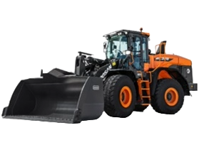

DL320A-7M

DATOS DEL EQUIPO
NUMERO DE REGISTRO |  | MC450096
EQUIPO |  | DOOSAN DL320A
NUMERO DE MOTOR |  | DE08TIS182279L00
NUMERO DE SERIE |  | DWGCWLESCN1010062
PROPIETARIO |  | EQUIPOS UNIDOS RYR SAS

Excavadora PC210-10MO
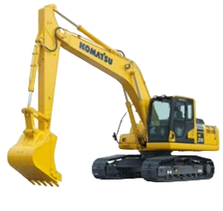
IMAGEN

PC210-10MO

DATOS DEL EQUIPO
NUMERO DE REGISTRO | MC452323
EQUIPO | KOMATSU PC210-10MO
NUMERO DE MOTOR | 26752207
NUMERO DE SERIE | 601152
PROPIETARIO | EQUIPOS UNIDOS RYR SAS

Excavadora PC200-8MO
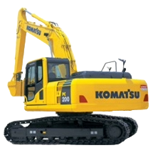
IMAGEN

PC200-8MO

DATOS DEL EQUIPO
NUMERO DE REGISTRO | MC107024
EQUIPO | KOMATSU PC200-8MO
NUMERO DE MOTOR | 26682943
NUMERO DE SERIE | C21242
PROPIETARIO | EQUIPOS UNIDOS RYR SAS

GTK801
IMAGEN | 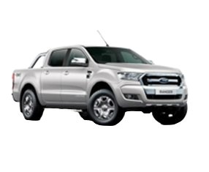

GTK-801

DATOS DEL VEHICULO
PLACA |  | GTK-801
EQUIPO |  | CAMIONETA FORD RANGER
LICENCIA DE TRANSITO |  | 10020357127
NUMERO DE MOTOR |  | SA2QLJ159526
NUMERO DE SERIE |  | 8AFAR23L4LJ159526
PROPIETARIO |  | EQUIPOS UNIDOS RYR SAS

JXV805
IMAGEN | 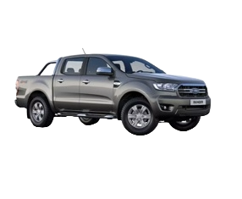

JXV-805

DATOS DEL VEHICULO
NUMERO DE REGISTRO |  | JXV805
EQUIPO |  | CAMIONETA FORD RANGER
LICENCIA DE TRANSITO |  | 10027092604
NUMERO DE MOTOR |  | SA2QNJ251743
NUMERO DE SERIE |  | 8AFAR23L8NJ251743
PROPIETARIO |  | EQUIPOS UNIDOS RYR SAS

